关系图
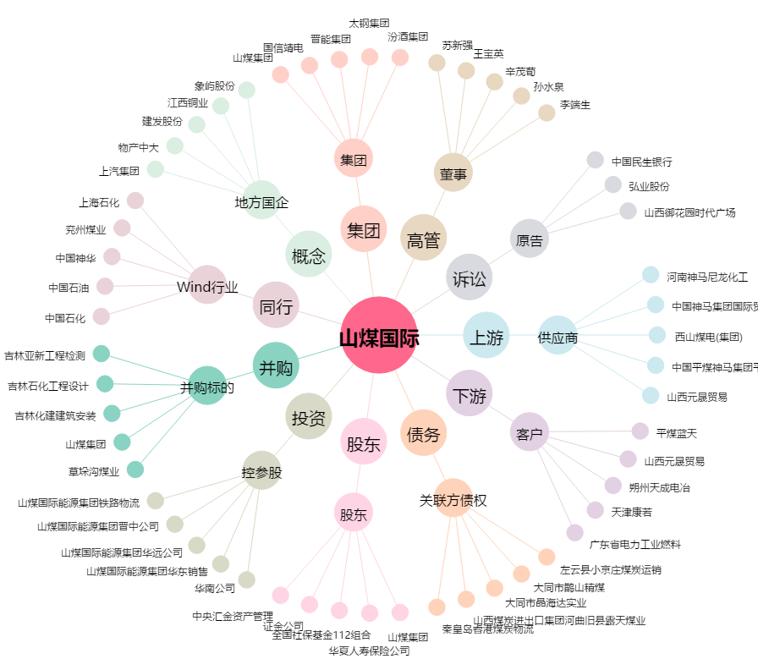
山煤国际[600546.SH] - 关系概览图

